C-大额修改报文
1、大额交易报告修改报文命名格式为：
CBH报告机构编码(14位)-报送日期(8位)-报文编号(8位).XML
CBH报告机构编码(14位)-报送日期(8位)-报文编号(8位).ZIP
注： 1、针对系统补正回执进行处理，则报送日期及报文编号需要和原新增报文保持一致 2、针对用户主动纠错进行处理，则报送日期和报文编号为真实的报送日期和报文顺序编号

2、修改报文交互流程
补正：
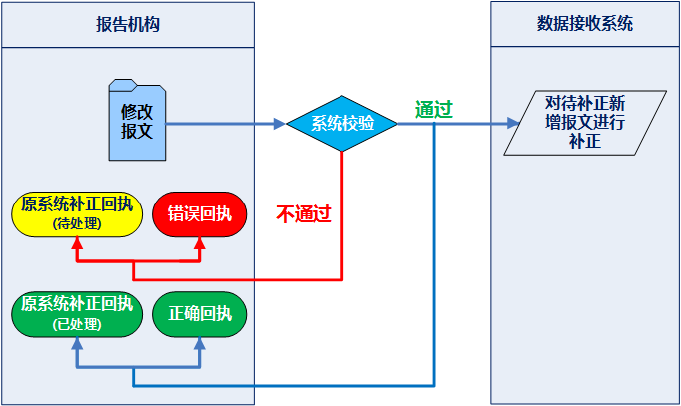

纠错：
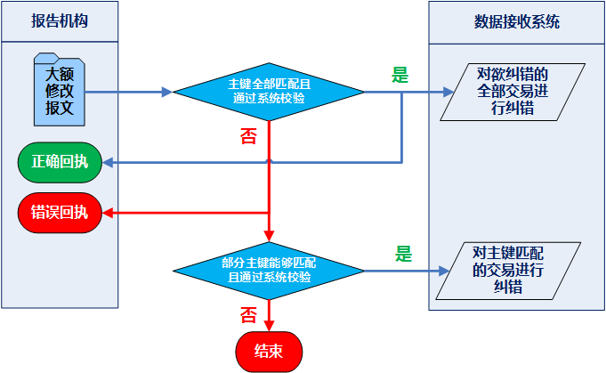

3、大额交易报告修改报文结构如下： | 2018版对修改报文结构完全做了调整

4、大额交易报告修改报文的具体结构如下： | 2018版对修改报文结构完全做了调整（某个信息段所有交易都没有变更则整段用@N表示）
<?xml version="1.0" encoding="utf-8"?>
<CHTR>
<RBIF>
<RICD>报告机构编码</RICD>
<TSBN>欲修改客户基本信息总数</TSBN>
<TSCN>欲修改客户身份信息总数</TSCN>
<TSTN>欲修改交易总数</TSTN>
<MIRS>人工补正标识</MIRS>
</RBIF>
<CBIFs>
<CBIF seqno=”1”> | num1
<OCNM>原客户号</OCNM>
<OTDT>原大额交易发生日期</OTDT>
<CTNTs>
<CTNT seqno=”1”>客户国籍 1</CTNT>
</CTNTs>
<CTVC>客户职业（对私）或客户行业（对公）</CTVC>
<CCIF>
<CCTLs>
<CCTL seqno=”1”>客户联系电话 1</CCTL>
</CCTLs>
<CTARs>
<CTAR seqno=”1”>客户住址/经营地址 1</CTAR>
</CTARs>
<CCEIs>
<CCEI seqno=”1”>客户其他联系方式 1</CCEI>
</CCEIs>
</CCIF>
</CBIF>
</CBIFs>
<CCIFs>
<CCIF seqno=”1”> | num2
<OCNM>原客户号</OCNM>
<OTDT>原大额交易发生日期</OTDT>
<OTCD>原大额交易特征代码</OTCD>
<OTIC>原业务标识号</OTIC>
<CTNM>客户姓名/名称</CTNM>
<CITP>客户身份证件/证明文件类型</CITP>
<OITP>其他身份证件/证明文件类型</OITP>
<CTID>客户身份证件/证明文件号码</CTID>
</CCIF>
</CCIFs>
<TSDTs>
<TSDT seqno＝”1”> | num3
<OCNM>原客户号</OCNM>
<OTDT>原大额交易发生日期</OTDT>
<OTCD>原大额交易特征代码</OTCD>
<OTIC>原业务标识号</OTIC>
<RINI>
<FINC>金融机构网点代码</FINC>
<RLFC>金融机构与客户的关系</RLFC>
</RINI>
<ATIF>
<CATP>客户账户类型</CATP>
<CTAC>客户账号</CTAC>
<OATM>客户账户开立时间</OATM>
<CBCT>客户银行卡类型</CBCT>
<OCBT>客户银行卡其他类型</OCBT>
<CBCN>客户银行卡号码</CBCN>
</ATIF>
<TBIF>
<TBNM>交易代办人姓名</TBNM>
<TBIT>交易代办人身份证件/证明文件类型</TBIT>
<OITP>其他身份证件/证明文件类型</OITP>
<TBID>交易代办人身份证件/证明文件号码</TBID>
<TBNT>交易代办人国籍</TBNT>
</TBIF>
<TSIF>
<TSTM>交易时间</TSTM>
<TRCD>交易发生地</TRCD>
<TICD>业务标识号</TICD>
<RPMT>收付款方匹配号类型</RPMT>
<RPMN>收付款方匹配号</RPMN>
<TSTP>交易方式</TSTP>
<OCTT>非柜台交易方式</OCTT>
<OOCT>其他非柜台交易方式</OOCT>
<OCEC>非柜台交易方式的设备代码</OCEC>
<BPTC>银行与支付机构之间的业务交易编码</BPTC>
<TSCT>涉外收支交易分类与代码</TSCT>
<TSDR>资金收付标志</TSDR>
<CRPP>资金用途</CRPP>
<CRTP>交易币种</CRTP>
<CRAT>交易金额</CRAT>
<CRMB>交易金额（折人民币）</CRMB>
<CUSD>交易金额（折美元）</CUSD>
</TSIF>
<TCIF>
<CFIN>对方金融机构网点名称</CFIN>
<CFCT>对方金融机构网点代码类型</CFCT>
<CFIC>对方金融机构网点代码</CFIC>
<CFRC>对方金融机构网点行政区划代码</CFRC>
<TCNM>交易对手姓名/名称</TCNM>
<TCIT>交易对手身份证件/证明文件类型</TCIT>
<OITP>其他身份证件/证明文件类型</OITP>
<TCID>交易对手身份证件/证明文件号码</TCID>
<TCAT>交易对手账户类型</TCAT>
<TCAC>交易对手账号</TCAC>
</TCIF>
<ROTFs>
<ROTF seqno=”1”>交易信息备注 1</ROTF>
<ROTF seqno=”2”>交易信息备注 2</ROTF>
</ROTFs>
</TSDT>
</TSDTs>
</CHTR>

D-大额删除报文
1、大额交易报告删除报文命名格式为： | 去除了批量删除报文
DBH报告机构编码(14位)-报送日期(8位)-报文编号(8位).XML
DBH报告机构编码(14位)-报送日期(8位)-报文编号(8位).ZIP

2、删除报文交互流程
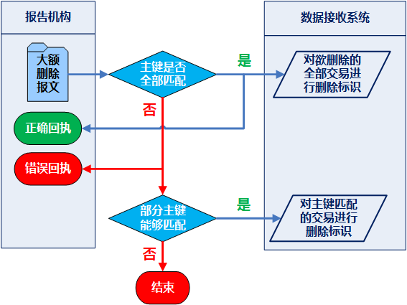

3、大额交易报告删除报文的具体结构如下：
<?xml version="1.0" encoding="utf-8"?>
<DHTR>
<RBIF>
<RICD>报告机构编码</RICD>
<DTTN>欲删除交易总数</DTTN>
</RBIF>
<DTDTs>
<DTDT seqno=”1”> | num1
<CSNM>客户号</CSNM>
<HTDT>大额交易发生日期</HTDT>
<CRCD>大额交易特征代码</CRCD>
<TICD>业务标识号</TICD>
</DTDT>
</DTDTs>
</DHTR>

N-可疑新增报文
1、可疑交易报告新增报文命名格式为：
NBS报告机构编码(14位)-报送日期(8位)-报文编号(8位).XML
NBS报告机构编码(14位)-报送日期(8位)-报文编号(8位).ZIP

2、新增报文交互流程
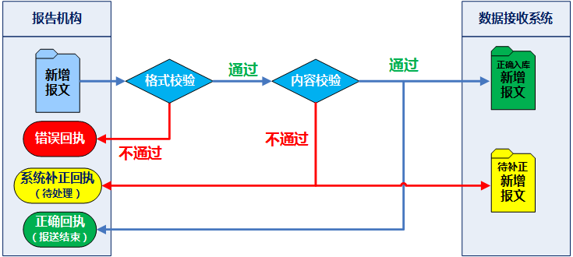

3、可疑交易新增报文结构
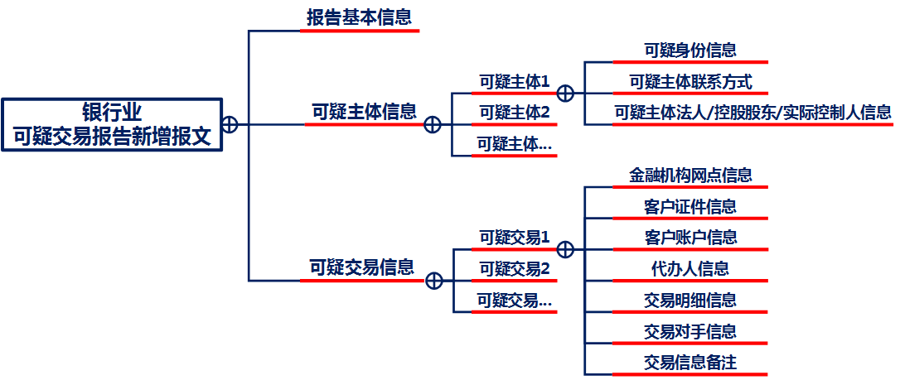

4、可疑交易报告新增报文的具体结构如下：
<?xml version="1.0" encoding="utf-8"?> | 修改可疑新增报文无交易信息时，交易信息段用@N代替
<BSTR>

<RBIF>
<RICD>报告机构编码</RICD>
<RPNC>上报网点代码</RPNC>
<DETR>可疑交易报告紧急程度</DETR>
<TORP>报送次数标志</TORP>
<ORXN>初次报送的可疑交易报告报文名称</ORXN> | 2018版新增
<DORP>报送方向</DORP>
<ODRP>其他报送方向</ODRP>
<TPTR>可疑交易报告触发点</TPTR>
<OTPR>其他可疑交易报告触发点</OTPR>
<STCB>资金交易及客户行为情况</STCB>
<AOSP>疑点分析</AOSP>
<TOSCs>
<TOSC seqno=”1”>疑似涉罪类型 1</TOSC>
</TOSCs>
<STCRs>
<STCR seqno=”1”>可疑交易特征代码 1</STCR>
</STCRs>
<SETN>可疑主体总数</SETN>
<STNM>可疑交易总数</STNM>
<RPNM>可疑交易报告的填报人员</RPNM>
<MIRS>人工补正标识</MIRS>
</RBIF>

<SEIFs>
<SEIF seqno=”1”>
<CSNM>客户号</CSNM>
<SEVC>可疑主体职业（对私）或行业（对公）</SEVC>
<SIIFs>
<SIIF seqno=”1”>
<SENM>可疑主体姓名/名称</SENM>
<SETP>可疑主体身份证件/证明文件类型</SETP>
<OITP>其他身份证件/证明文件类型</OITP>
<SEID>可疑主体身份证件/证明文件号码</SEID>
</SIIF>
</SIIFs>
<STNTs>
<STNT seqno=”1”>可疑主体国籍 1</STNT>
</STNTs>
<SCIF>
<SCTLs>
<SCTL seqno=”1”>可疑主体联系电话 1</SCTL>
</SCTLs>
<SEARs>
<SEAR seqno=”1”>可疑主体住址/经营地址 1</SEAR>
</SEARs>
<SEEIs>
<SEEI seqno=”1”>可疑主体其他联系方式 1</SEEI>
<SEEIs>
</SCIF>
<SRIF>
<SRNM>可疑主体法定代表人姓名</SRNM>
<SRIT>可疑主体法定代表人身份证件类型</SRIT>
<ORIT>可疑主体法定代表人其他身份证件/证明文件类型</ORIT>
<SRID>可疑主体法定代表人身份证件号码</SRID>
<SCNM>可疑主体控股股东或实际控制人名称</SCNM>
<SCIT>可疑主体控股股东或实际控制人身份证件/证明文件类型</SCIT>
<OCIT>可疑主体控股股东或实际控制人其他身份证件/证明文件类型</OCIT>
<SCID>可疑主体控股股东或实际控制人身份证件/证明文件号码</SCID>
</SRIF>
</SEIF>
</SEIFs>

<STIFs>
<STIF seqno=”1”>
<RINI>
<FINC>金融机构网点代码</FINC>
<RLFC>金融机构与客户的关系</RLFC>
</RINI>
<CIIF>
<CTNM>客户姓名/名称</CTNM>
<CITP>客户身份证件/证明文件类型</CITP>
<OITP>其他身份证件/证明文件类型</OITP>
<CTID>客户身份证件/证明文件号码</CTID>
<CSNM>客户号</CSNM>
</CIIF>
<ATIF>
<CATP>客户账户类型</CATP>
<CTAC>客户账号</CTAC>
<OATM>客户账户开立时间</OATM>
<CATM>客户账户销户时间</CATM>
<CBCT>客户银行卡类型</CBCT>
<OCBT>客户银行卡其他类型</OCBT>
<CBCN>客户银行卡号码</CBCN>
</ATIF>
<TBIF>
<TBNM>交易代办人姓名</TBNM>
<TBIT>交易代办人身份证件/证明文件类型</TBIT>
<OITP>其他身份证件/证明文件类型</OITP>
<TBID>交易代办人身份证件/证明文件号码</TBID>
<TBNT>交易代办人国籍</TBNT>
</TBIF>
<TSIF>
<TSTM>交易时间</TSTM>
<TRCD>交易发生地</TRCD>
<TICD>业务标识号</TICD>
<RPMT>收付款方匹配号类型</RPMT>
<RPMN>收付款方匹配号</RPMN>
<TSTP>交易方式</TSTP>
<OCTT>非柜台交易方式</OCTT>
<OOCT>其他非柜台交易方式</OOCT>
<OCEC>非柜台交易方式的设备代码</OCEC>
<BPTC>银行与支付机构之间的业务交易编码</BPTC>
<TSCT>涉外收支交易分类与代码</TSCT>
<TSDR>资金收付标志</TSDR>
<CRSP>资金来源和用途</CRSP>
<CRTP>交易币种</CRTP>
<CRAT>交易金额</CRAT>
</TSIF>
<TCIF>
<CFIN>对方金融机构网点名称</CFIN>
<CFCT>对方金融机构网点代码类型</CFCT>
<CFIC>对方金融机构网点代码</CFIC>
<CFRC>对方金融机构网点行政区划代码</CFRC>
<TCNM>交易对手姓名/名称</TCNM>
<TCIT>交易对手身份证件/证明文件类型</TCIT>
<OITP>其他身份证件/证明文件类型</OITP>
<TCID>交易对手身份证件/证明文件号码</TCID>
<TCAT>交易对手账户类型</TCAT>
<TCAC>交易对手账号</TCAC>
</TCIF>
<ROTFs>
<ROTF seqno=”1”>交易信息备注1</ROTF>
<ROTF seqno=”2”>交易信息备注2</ROTF>
</ROTFs>
</STIF>
</STIFs>

</BSTR>

C-可疑修改报文
1、可疑交易报告修改报文命名格式为：
CBS报告机构编码(14位)-报送日期(8位)-报文编号(8位).XML | 可疑交易报告修改报文名称和原新增报文名称中的报送日期和报文编号保持严格一致。
CBS报告机构编码(14位)-报送日期(8位)-报文编号(8位).ZIP

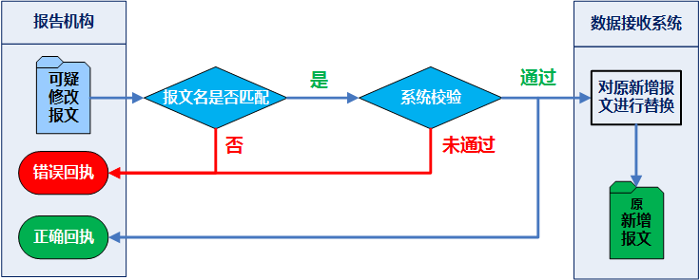
2、修改报文交互流程

3、可疑交易修改报文结构

4、可疑交易报告修改报文的具体结构如下：
<?xml version="1.0" encoding="utf-8"?> | 修改可疑修改报文无交易信息时，交易信息段用@N代替
<BSTR>

<RBIF>
<RICD>报告机构编码</RICD>
<RPNC>上报网点代码</RPNC>
<DETR>可疑交易报告紧急程度</DETR>
<TORP>报送次数标志</TORP>
<ORXN>初次报送的可疑交易报告报文名称</ORXN> | 2018版新增
<DORP>报送方向</DORP>
<ODRP>其他报送方向</ODRP>
<TPTR>可疑交易报告触发点</TPTR>
<OTPR>其他可疑交易报告触发点</OTPR>
<STCB>资金交易及客户行为情况</STCB>
<AOSP>疑点分析</AOSP>
<TOSCs>
<TOSC seqno=”1”>疑似涉罪类型 1</TOSC>
</TOSCs>
<STCRs>
<STCR seqno=”1”>可疑交易特征代码 1</STCR>
</STCRs>
<SETN>可疑主体总数</SETN>
<STNM>可疑交易总数</STNM>
<RPNM>可疑交易报告的填报人员</RPNM>
<MIRS>人工补正标识</MIRS>
</RBIF>

<SEIFs>
<SEIF seqno=”1”>
<CSNM>客户号</CSNM>
<SEVC>可疑主体职业（对私）或行业（对公）</SEVC>
<SIIFs>
<SIIF seqno=”1”>
<SENM>可疑主体姓名/名称</SENM>
<SETP>可疑主体身份证件/证明文件类型</SETP>
<OITP>其他身份证件/证明文件类型</OITP>
<SEID>可疑主体身份证件/证明文件号码</SEID>
</SIIF>
</SIIFs>
<STNTs>
<STNT seqno=”1”>可疑主体国籍 1</STNT>
</STNTs>
<SCIF>
<SCTLs>
<SCTL seqno=”1”>可疑主体联系电话 1</SCTL>
</SCTLs>
<SEARs>
<SEAR seqno=”1”>可疑主体住址/经营地址 1</SEAR>
</SEARs>
<SEEIs>
<SEEI seqno=”1”>可疑主体其他联系方式 1</SEEI>
<SEEIs>
</SCIF>
<SRIF>
<SRNM>可疑主体法定代表人姓名</SRNM>
<SRIT>可疑主体法定代表人身份证件类型</SRIT>
<ORIT>可疑主体法定代表人其他身份证件/证明文件类型</ORIT>
<SRID>可疑主体法定代表人身份证件号码</SRID>
<SCNM>可疑主体控股股东或实际控制人名称</SCNM>
<SCIT>可疑主体控股股东或实际控制人身份证件/证明文件类型</SCIT>
<OCIT>可疑主体控股股东或实际控制人其他身份证件/证明文件类型</OCIT>
<SCID>可疑主体控股股东或实际控制人身份证件/证明文件号码</SCID>
</SRIF>
</SEIF>
</SEIFs>

<STIFs>
<STIF seqno=”1”>
<RINI>
<FINC>金融机构网点代码</FINC>
<RLFC>金融机构与客户的关系</RLFC>
</RINI>
<CIIF>
<CTNM>客户姓名/名称</CTNM>
<CITP>客户身份证件/证明文件类型</CITP>
<OITP>其他身份证件/证明文件类型</OITP>
<CTID>客户身份证件/证明文件号码</CTID>
<CSNM>客户号</CSNM>
</CIIF>
<ATIF>
<CATP>客户账户类型</CATP>
<CTAC>客户账号</CTAC>
<OATM>客户账户开立时间</OATM>
<CATM>客户账户销户时间</CATM>
<CBCT>客户银行卡类型</CBCT>
<OCBT>客户银行卡其他类型</OCBT>
<CBCN>客户银行卡号码</CBCN>
</ATIF>
<TBIF>
<TBNM>交易代办人姓名</TBNM>
<TBIT>交易代办人身份证件/证明文件类型</TBIT>
<OITP>其他身份证件/证明文件类型</OITP>
<TBID>交易代办人身份证件/证明文件号码</TBID>
<TBNT>交易代办人国籍</TBNT>
</TBIF>
<TSIF>
<TSTM>交易时间</TSTM>
<TRCD>交易发生地</TRCD>
<TICD>业务标识号</TICD>
<RPMT>收付款方匹配号类型</RPMT>
<RPMN>收付款方匹配号</RPMN>
<TSTP>交易方式</TSTP>
<OCTT>非柜台交易方式</OCTT>
<OOCT>其他非柜台交易方式</OOCT>
<OCEC>非柜台交易方式的设备代码</OCEC>
<BPTC>银行与支付机构之间的业务交易编码</BPTC>
<TSCT>涉外收支交易分类与代码</TSCT>
<TSDR>资金收付标志</TSDR>
<CRSP>资金来源和用途</CRSP>
<CRTP>交易币种</CRTP>
<CRAT>交易金额</CRAT>
</TSIF>
<TCIF>
<CFIN>对方金融机构网点名称</CFIN>
<CFCT>对方金融机构网点代码类型</CFCT>
<CFIC>对方金融机构网点代码</CFIC>
<CFRC>对方金融机构网点行政区划代码</CFRC>
<TCNM>交易对手姓名/名称</TCNM>
<TCIT>交易对手身份证件/证明文件类型</TCIT>
<OITP>其他身份证件/证明文件类型</OITP>
<TCID>交易对手身份证件/证明文件号码</TCID>
<TCAT>交易对手账户类型</TCAT>
<TCAC>交易对手账号</TCAC>
</TCIF>
<ROTFs>
<ROTF seqno=”1”>交易信息备注1</ROTF>
<ROTF seqno=”2”>交易信息备注2</ROTF>
</ROTFs>
</STIF>
</STIFs>

</BSTR>

